表示するデータがない場合のVega
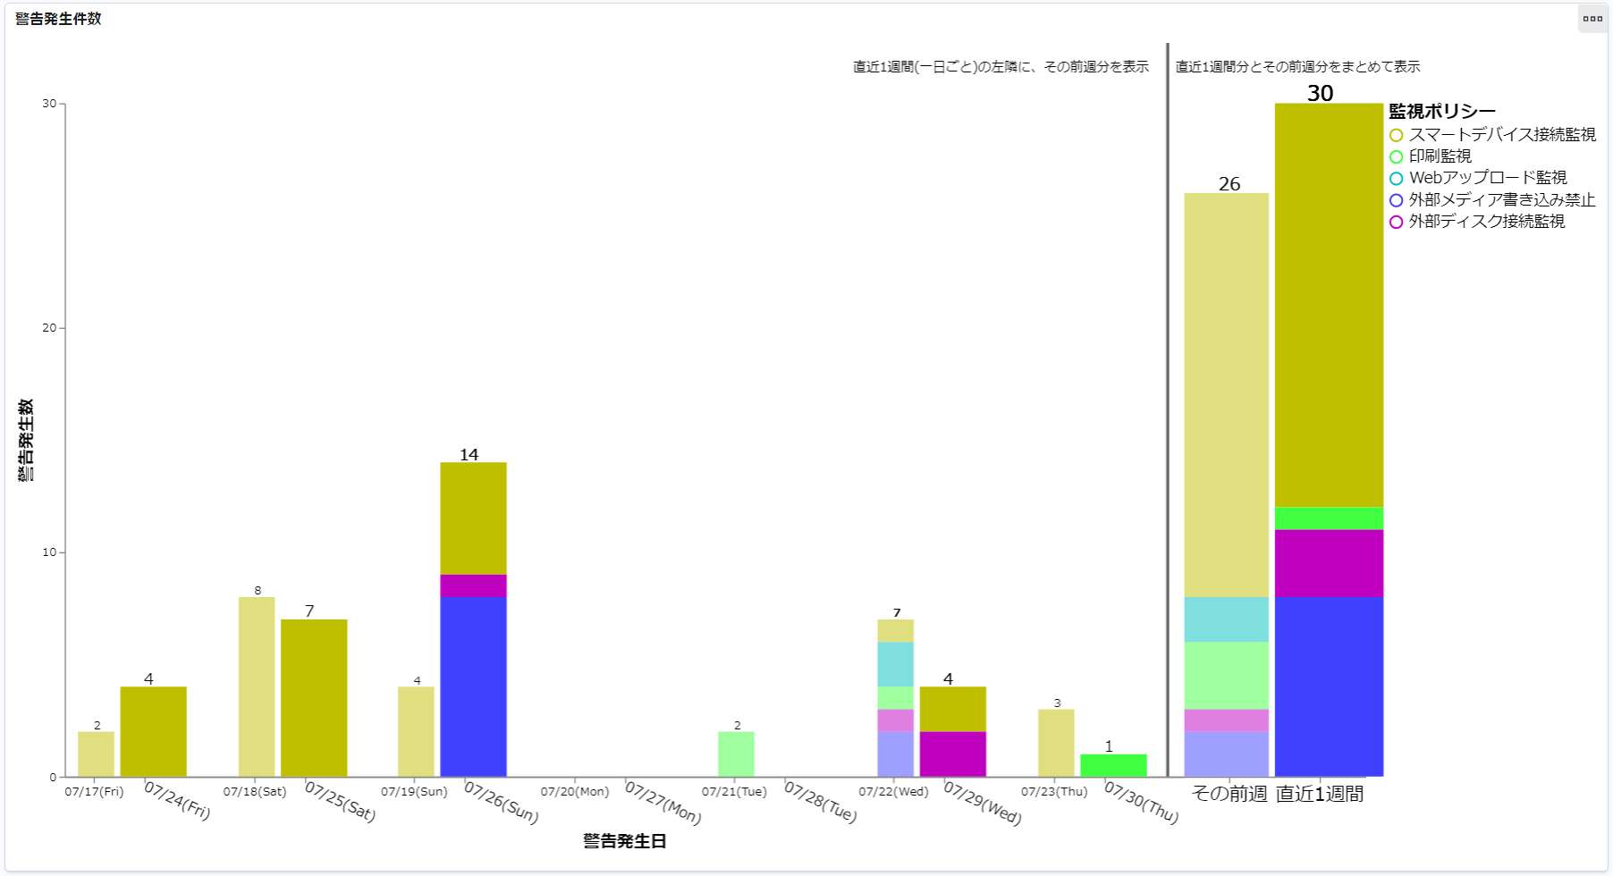

表示するデータが無いとき、日付のみ表示される

フィルタリング方法
テストケースID：IT-APP-1-2-3
ラベル名をクリック

テストケースID：IT-APP-1-2-1
バー上のデータ部分をクリック
テストケースID：IT-APP-1-2-2
ラベル部分をクリック

